Image
ECAS |  |  | OR |  |  | P
Periprocedural risk | 7.3% for stenting | 4.4% for CEA | 1.74 | 1.3 | 2.33 | 0.02 | Cochrane Database Syst Rev 2020; 2: CD000515

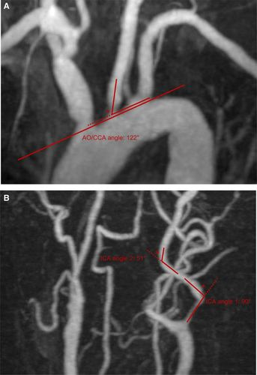

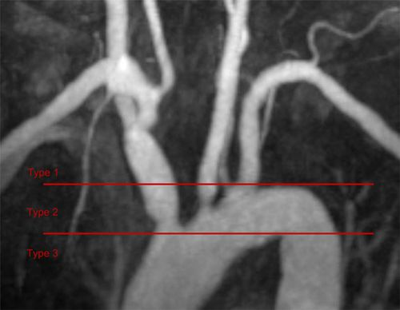
Factor |  |  | OR
Angulation >= 60% |  |  | 3.4 | 1.2 | 9.8 | 0.035 | Stroke 2017; 48: 1285–92.
Aortic arch type 2/3 |  |  | 2.8 | 1.1 | 7.1 | 0.027

QALY
Findings | Limitation
相較於健康人，缺血性中風病人平均存活8.3QALYs，平均損失8.7年QALYs。出血性中風病人的平均剩餘QALYs跟缺血性中風病人相似，但平均損失14.1QALYs (因出血性中風病人通常較年輕)。總體來說，中風病人平均損失9.5QALYs. | 不包含認知功能障礙導致無法評估EQ-5D的病人 |  |  |  |  |  | Stroke. 2010 Apr;41(4):739-44. | doi: 10.1161/STROKEAHA.109.573543. Epub 2010 Feb 11

Environment | Interval |  | OR |  |  | Comment 2
Air pollution | each 10 ug/m3 increase in PM 2.5 |  | 1.13 | 1.04 | 1.22 | 6.55% of stroke cases could be attributable to ambient PM 2.5 | Stroke. 2017 May; 48(5): 1191–1197 | doi: 10.1161/STROKEAHA.116.015739
 |  |  | HR
SR and MA | each 10 ug/m3 increase in PM 2.5 |  | 1.13 | 1.11 | 1.15 | incident stroke | J Am Heart Assoc. . 2021 Jan 5;10(1):e016890 | 10.1161/JAHA.120.016890
 |  |  | 1.24 | 1.13 | 1.36 | cardiovascular mortality
 |  |  | 1.08 | 0.99 | 1.18 | MI
 |  |  | 1.23 | 1.15 | 1.31 | Ischemic heart disease mortality

